230414
業 務 日 報

氏 名 | グォンヒョクヒョン | 作 成 日 | 2023.04.14
業 務 内 容 |  |  | 備考
・페이징 1. DB - 페이징 쿼리 (Mysql(limit), oracle 11g 이하 2. mybatis 1:n 처리 = 조인처리 방법 = resultMap 사용 방법 3. restful 처리 URL/URI를 좀 더 활용해 보자 게시판 삭제 20번 수정 /boards/20 ・프로젝트 회의 1. 팀명 - 화이트박스 (White Box) 2. 로고 선정 3. 요구사항 분석중 |  |  | 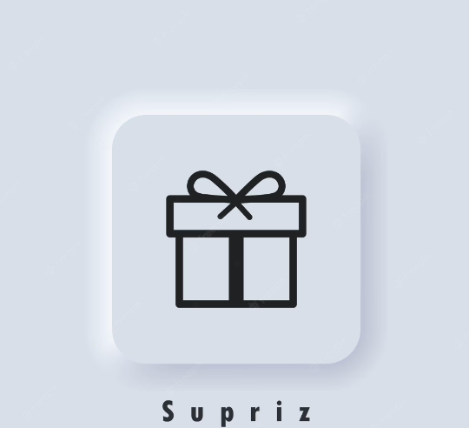

明日の目標
요구사항 분석 정리

※ 業務日報は毎日チーム長へ提出してください。

230417
業 務 日 報

氏 名 | グォンヒョクヒョン | 作 成 日 | 2023.04.17
業 務 内 容 |  |  | 備考
・스프링 시큐리티(인증과 권한) = 인증관 권한을 위한 솔루션(프레임워크) 1) 인증과 권한 2) 암호화 모듈 제공 3) CSRF 방어 모듈 제공 ・프로젝트 회의 로고 논의 요구사항 분석 정리 개발 일정 정리 폼 수정 상품 카테고리 및 필터 기능 정리 |  |  | 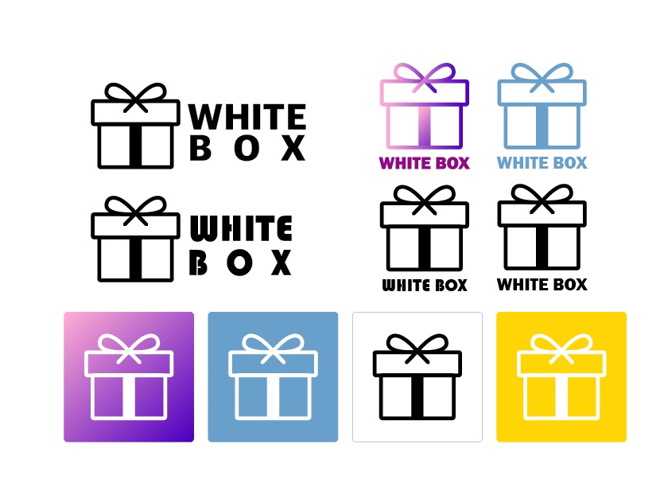

明日の目標
요구사항 분석 정리

※ 業務日報は毎日チーム長へ提出してください。

230424
業 務 日 報

氏 名 | グォンヒョクヒョン | 作 成 日 | 2023.04.24
業 務 内 容 |  |  | 備考
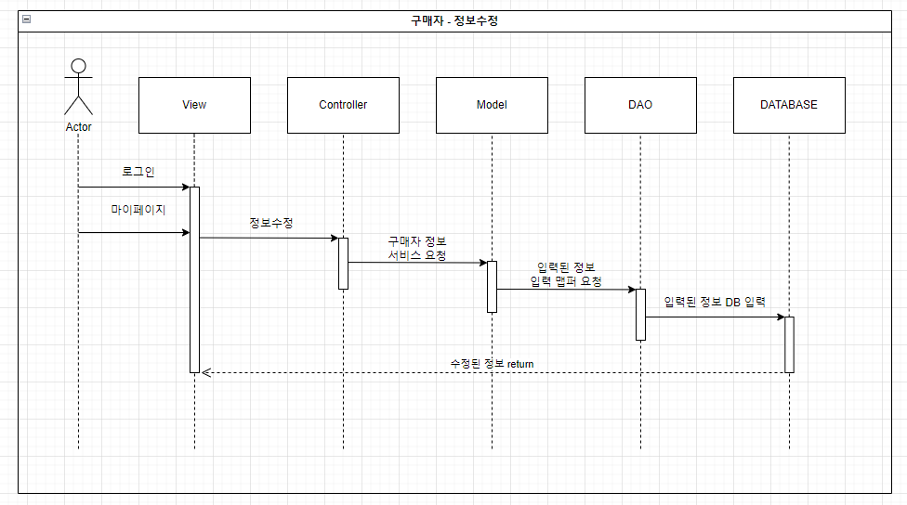 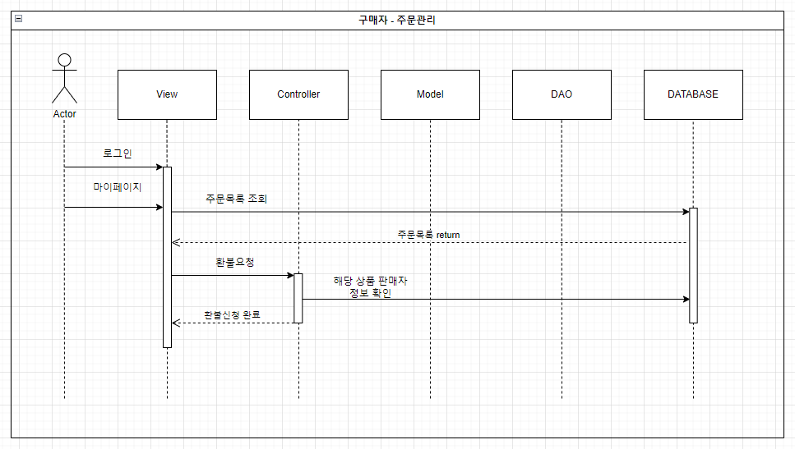 ・수업 V모델 1) 단위테스트 2) 통합테스트 (MockMvc) ・프로젝트 시퀀스 다이어그램 작성 *구매자 - 정보수정 *구매자 - 주문관리

明日の目標
유스케이스 다이어그램 작성

※ 業務日報は毎日チーム長へ提出してください。

230428
業 務 日 報

氏 名 | グォンヒョクヒョン | 作 成 日 | 2023.04.28
業 務 内 容 |  |  | 備考
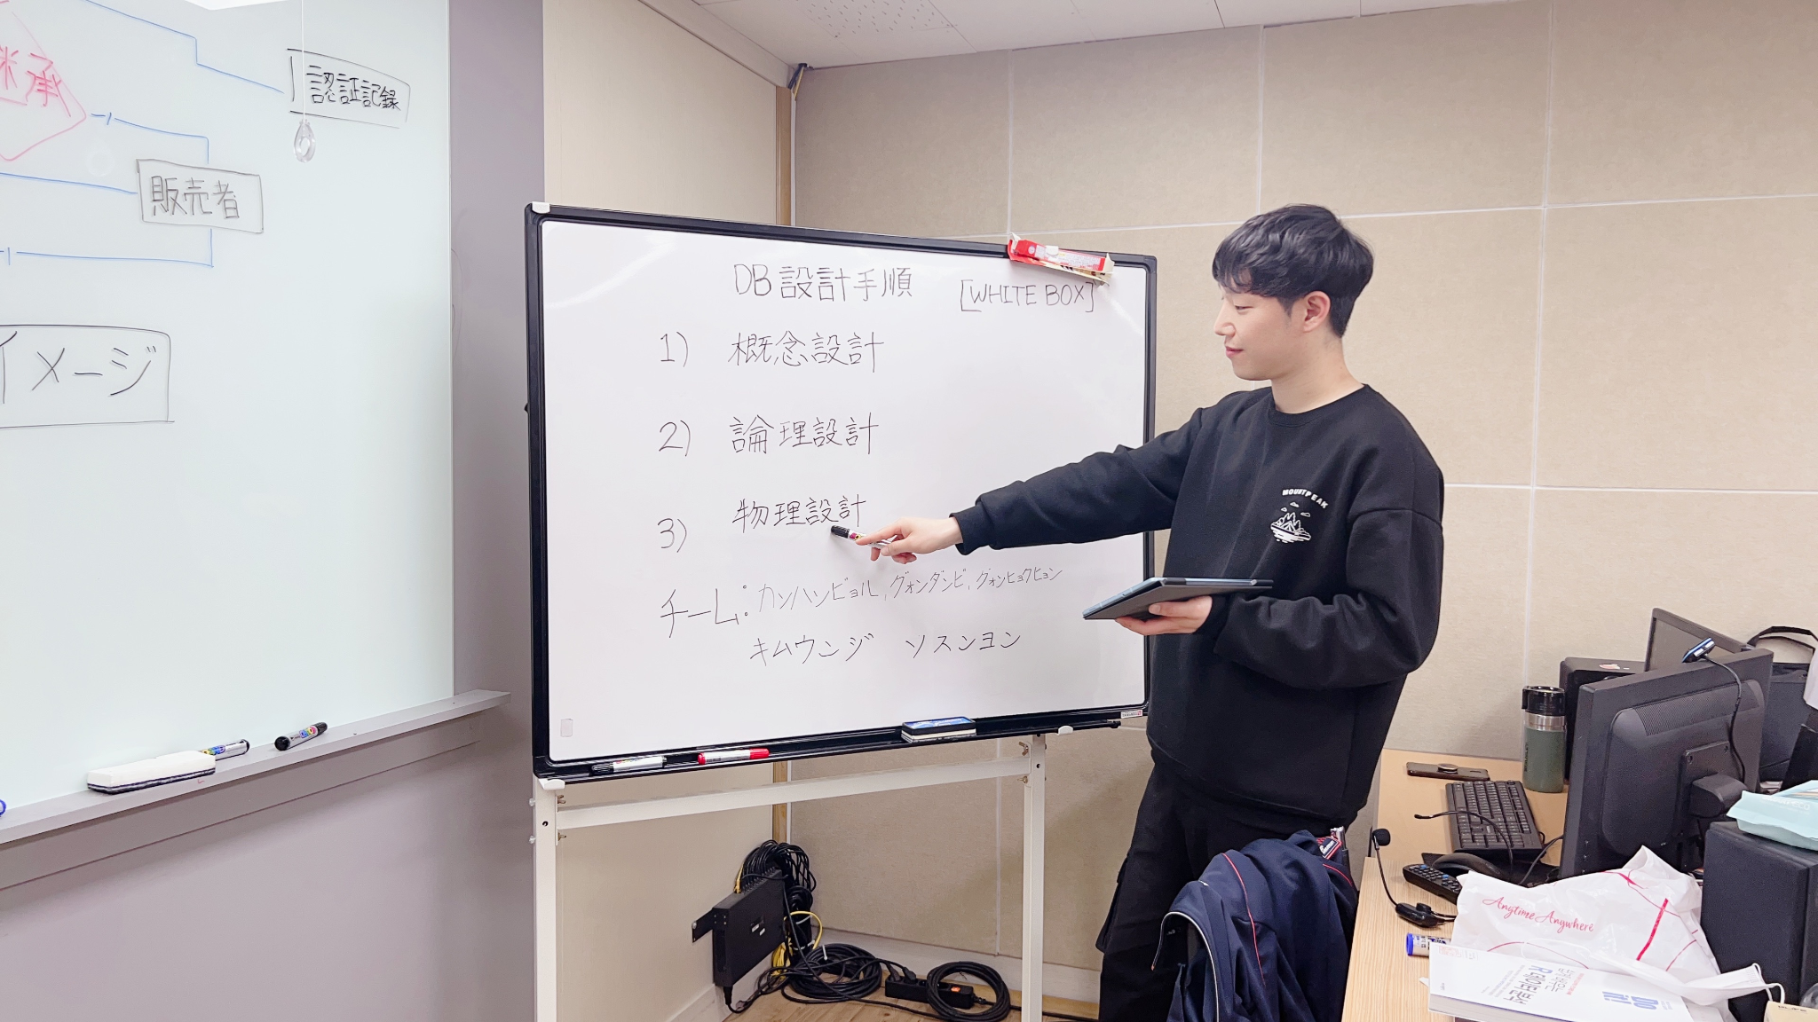 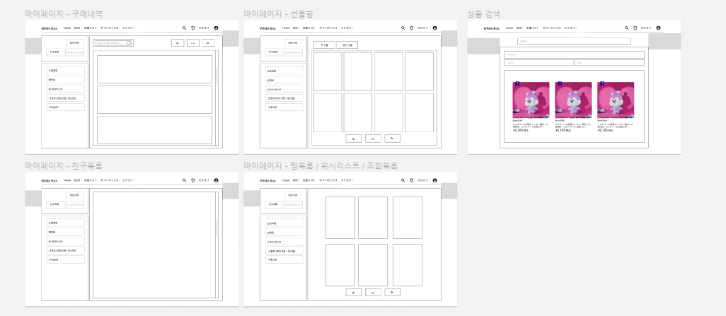 ・프로젝트 프로젝트 중간 발표 스토리보드 작성 E-R 다이어그램 작성

明日の目標
스토리보드 작성

※ 業務日報は毎日チーム長へ提出してください。

